監控資訊
ECS系統測試-監控資訊
TYPE | INSTANCE_NUMBER | CURRENT_SESSION | MAX_SESSION | TIME
sessions | 2 | 3,442 | 3,443 | 2016/6/30 下午 05:16:52.458
sessions | 3 | 3,476 | 3,477 | 2016/6/30 下午 05:16:52.470
sessions | 1 | 3,469 | 3,472 | 2016/6/30 下午 05:16:52.375
sessions | 1 | 1,804 | 4,000 | 2016/6/30 下午 06:00:13.875
sessions | 3 | 1,710 | 4,000 | 2016/6/30 下午 06:00:13.878
sessions | 2 | 1,720 | 4,000 | 2016/6/30 下午 06:00:13.792
sessions | 2 | 1,319 | 4,000 | 2016/6/30 下午 07:00:09.832
sessions | 3 | 1,382 | 4,000 | 2016/6/30 下午 07:00:09.897
sessions | 1 | 1,668 | 4,000 | 2016/6/30 下午 07:00:09.777
sessions | 2 | 1,527 | 4,000 | 2016/6/30 下午 08:00:37.994
sessions | 1 | 1,508 | 4,000 | 2016/6/30 下午 08:00:38.090
sessions | 3 | 1,471 | 4,000 | 2016/6/30 下午 08:00:38.085
sessions | 1 | 1,582 | 4,000 | 2016/6/30 下午 09:00:11.243
sessions | 3 | 1,541 | 4,000 | 2016/6/30 下午 09:00:11.318
sessions | 2 | 1,613 | 4,000 | 2016/6/30 下午 09:00:11.296
圖一(併發數當前值及最大值)

圖二(Node01-CPU)

圖三(Node02-CPU)

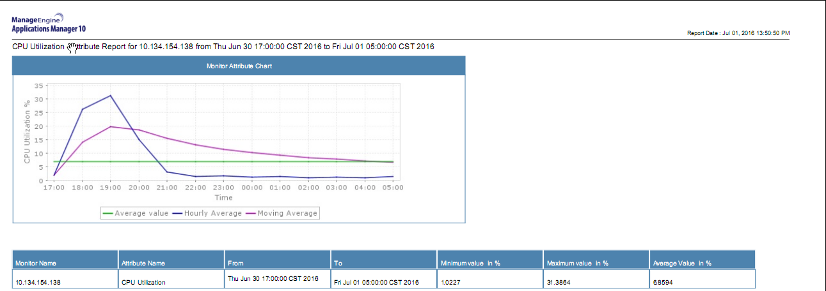

圖4(Node03-CPU)

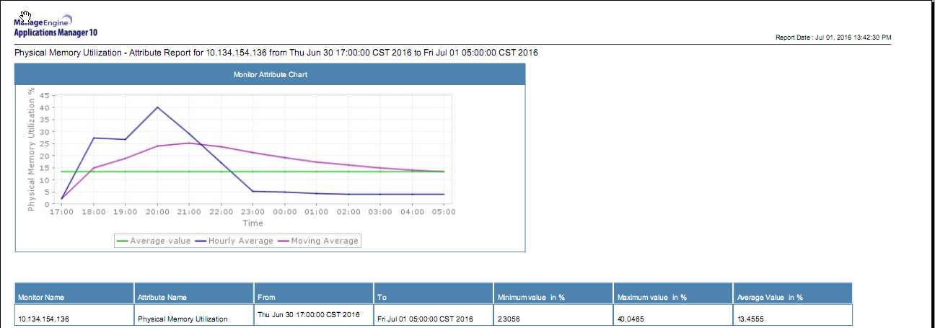

圖五(Node01-Memory)

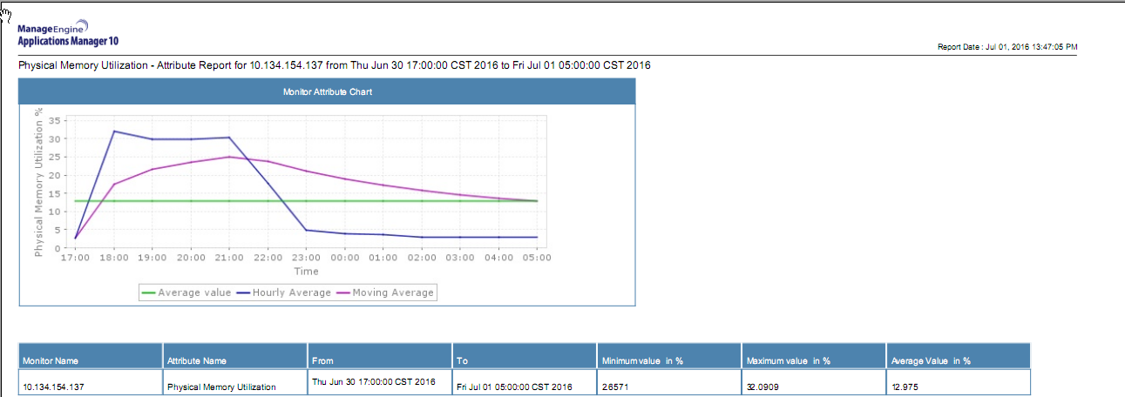

圖六(Node02-Memory)

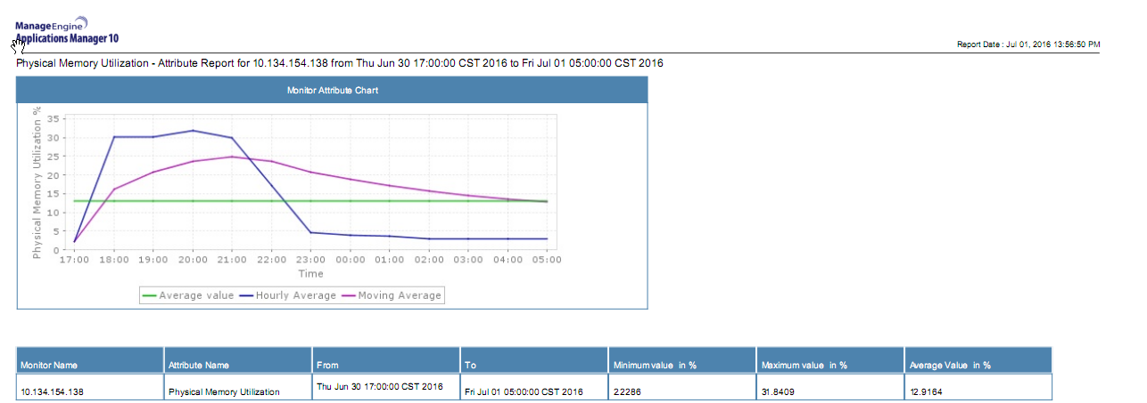

圖七(Node03-Memory)

